II D) 6
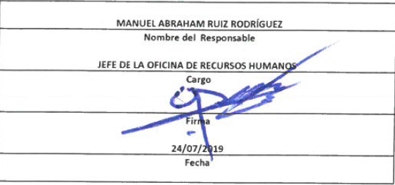
Formato: Trabajadores Contratados por Honorarios en el Periodo |  |  |  |  |  |  |  | ENTIDAD FEDERATIVA: Baja California |  | ENTIDAD FEDERATIVA: Baja California
Fondo de Aportaciones para la Educación Tecnológica y de Adultos/Instituto Nacional para la Educación de los Adultos (FAETA/INEA) |  |  |  |  |  |  |  |  | 2do Trimestre 2019 | 2do Trimestre 2019

Clave Centro de Trabajo | R.F.C. | CURP | Nombre | Identificador del Contrato | Equivalencia |  | Periodo de Contratación |  | Función | Percepciones pagadas dentro del periodo reportado
 |  |  |  |  | Clave de Categoría | Horas Semana Mes | Inicio | Conclusión

02FIA0001I | REFR5812013H3 | RERF581201MBCSLB04 | REBECA IRENE RESENDIZ FLORES | 1 | 0 | 0 | 20190101 | 20190430 | ORGANIZAR ACCIONES Y/O AVTIVIDADES DE PROMOCIÓN Y DIFUSIÓN QUE IMPULSEN LOS SERVICIOS EDUCATIVOS QUE OFERTA EL INSTITUTO EN ESTA ENTIDAD | 88000.00
02FIA0001I | FEZI5712266G1 | FEZI571226HBCLRS08 | ISIDORO FELIX ZORRILLA | 1 | 0 | 0 | 20190116 | 20190430 | RESPONSABLE DE ALMACÉN ESTATAL | 35000.00
02FIA0001I | RIAJ850909H43 | RIAJ850909HBCVLS02 | MARCO ANTONIO RUVALCABA AGUILAR | 1 | 0 | 0 | 20190101 | 20190430 | APOYO ADMINISTRATIVO, CONCILIACIÓN CONTABLE ENTRE PATRONATO Y RECURSOS FINANCIEROS | 44250.00
02FIA0001I | SARJ871014EC4 | SARJ871014HBSNDR06 | JORGE SANDEZ RODRIGUEZ | 1 | 0 | 0 | 20190101 | 20190430 | RESPONSABLE OPERATIVO DEL ÁREA DE LICITACIONES Y CONTRATACIONES DENTRO DE LA OFICINA DE RECURSOS MATERIALES | 37750.00
02FIA0001I | IULJ800624CD9 | IULJ800624MSLNPN01 | JUANA PATRICIA INZUNZA LOPEZ | 1 | 0 | 0 | 20190101 | 20190430 | ASISTIR AL TITULAR DE LA DELEGACIÓN EN TRÁMITES ADMINISTRATIVOS | 38000.00
Total Entidad Federativa Personas : |  | 5 |  |  |  |  |  |  | Subtotal Monto Pagado en el Periodo: | 243,000.00

 |  |  |  |  |  |  |  | Total Percepciones : |  | 243,000.00

Fuente : Información proporcionada por las Entidades Federativas

